製造原価計算書
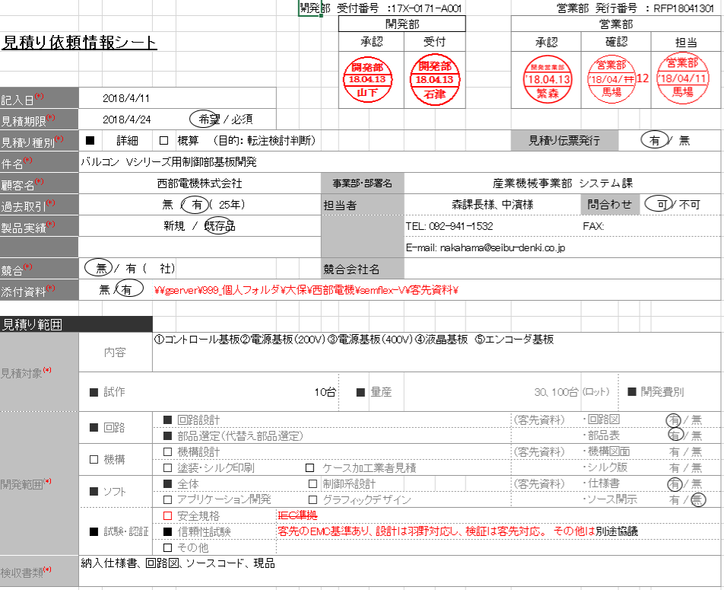
見積工番は、受付工番と同じ番号
開発工番は、17X-0171まで（”-A001”は除く）をコピーし、
”17X-0171--Q1”とする
試算No.も開発工番と同じで17X-0171をコピーし、
”17X-0171-C001”とする
 |  |  |  |  | 製造原価試算書
 |  |  |  |  | （量産単価に関する原価試算）
 |  | （承認ルート）
 |  | 部長承認 |  | 照査/回答 |  | 課長確認 |  |  |  | 確認（ﾘｰﾀﾞ） |  | 作成
 |  |  |  |  |  | （回路） | （機構） | （ソフト）
 |  |  | ← |  | ← |  |  |  | ← |  | ←
製品名は、情報シート内の「件名」
お客様名は情報シートの「顧客名」
※セル内に入らない可能性があるため、
「全体を縮小して表示する」のオプションを追加する
 |  |  | ⇒

 |  |  |  | ⇒
 |  |  |  | 営業部

バージョンは、”Ver.1”とする
見積工番 or 見積依頼情報シートNo |  |  | 17X-0171-A001 |  | 開発工番 | 17X-0171-Q1
製品名 | バルコン Vシリーズ用制御基板開発 |  |  | 試算No. | 17X-0171-C001
 |  |  |  | 試算日
お客様名 | 西部電機株式会社 |  |  | バージョン | Ver.1
 |  |  |  | 有効期限 | 1ヶ月

試算区分 |  | 試算名 |  |  |  | 目標原価 |  | 営業想定単価
概算 | ● |  |  |  |  |  |  | 50万
詳細
・試算区分は、情報シートの「見積り種別」の■が塗り潰されている方に●を付ける
・試算名は空欄のまま
・目標原価は空欄のまま
・営業想定原価は、情報シートの「想定単価」
試算対象
1
2
3
4
5

試算条件
1
2
3
4
5
 | ※仕様変更及び、仕様決定遅れが発生した場合は、別途試算となります。

1.概要
 |  |  |  | 試作 | 量産試作 | 量産
 |  |  |  | 台数/LOT生産時の単価
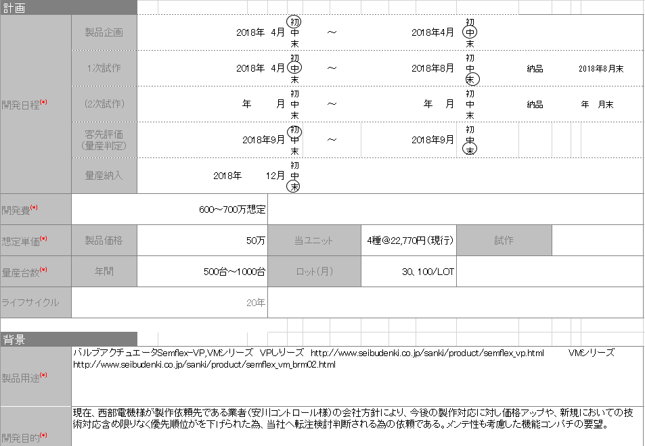
 |  |  |  | 0 | 0 | 0 | 0 | 0 | 0
 | 製造原価 |  |  | 0 | 0 | 0 | 0 | 0 | 0

2.内訳
 | 製造原価 |  |  | 試作 | 量産試作 | 量産
 |  |  |  | 台数/LOT生産時の単価
 |  |  |  | 0 | 0 | 0 | 0 | 0 | 0
 | 直接材料費 |  |  | 0 | 0 | 0 | 0 | 0 | 0
 | 実装費 |  |  | 0 | 0 | 0 | 0 | 0 | 0
 | 組立費 |  |  | 0 | 0 | 0 | 0 | 0 | 0
 | 検査費 |  |  | 0 | 0 | 0 | 0 | 0 | 0
 | 梱包費 |  |  | 0 | 0 | 0 | 0 | 0 | 0
 | 輸送費 |  |  | 0 | 0 | 0 | 0 | 0 | 0
 | 出荷後対応費 |  |  | 0 | 0 | 0 | 0 | 0 | 0
 | 技術費 |  |  | 0 | 0 | 0 | 0 | 0 | 0
 | 基板代（生基板） |  |  | 0 | 0 | 0 | 0 | 0 | 0
 | 社内加工品代 |  |  | 0 | 0 | 0 | 0 | 0 | 0
 | その他費用 |  |  | 0 | 0 | 0 | 0 | 0 | 0
 |  |  | 合計 | 0 | 0 | 0 | 0 | 0 | 0

3.部材購入余剰額 （未算出時、不明と記す）

＜本試算書の利用方法について＞ （詳細は原価試算基準「HR40-S03」参照）
①このテキストボックスは、本試算書の利用方法について記述しています。
従って、参照された後は削除してください。
②顧客、営業部からの要求に応じ、試算にあたり必要事項を適宜記入してください。
③見積対象、見積条件が提案書に明記している場合、該当欄への記入は提案書の文書番号参照、でも可能とします。
④「1.概要」「2.内訳」欄は、「積算表」シートよりリンクされていますので、試算書として必要のない項目欄
や数量欄は削除してください（意図的に￥0で残す場合もあり）
⑤「1.概要」「2.内訳」欄は、概算見積りなどで「積算表」シートを使わない場合は、直接金額を入力して
ください。
⑥課長押印欄は、作業に関連する各課長が押印する。
⑦確認押印欄は、作成者の上長（係長）、及び、プロジェクトリーダが押印する。

【参考】製品原価構成
製品原価構成（案）
 | 基板 代 | 社内 加工費 | 直接材料費 |  |  |  |  | 実装費 |  | 組立費 |  | 検査費 |  | 梱包費 |  |  | 出荷後 対応費 | 技術費
 |  |  | 部品 購入費 | 仕損費 | 資材人件費 |  |  | 実装費 | 実装 管理費 | 作業費 | 組立 管理費 | 作業費 | 検査 管理費 | 梱包 作業費 | 梱包 材料費 | 輸送費
 |  |  |  |  | 調達費 | 部品 受入費 | 在庫 管理費 |  |  |  |  | 受入・ 目視等 |  |  |  | （直送時）

利益
 | - | - | - | - | - | - | - | - | - | - | - | - | - | - | - | - | - | -

販売価格
（製品価格）
本社一般管理費
営業・総務
・自社開発
 | ？ | ？ | - | - | - | - | ？ | - | - | - | - | - | - | - | - | ？ | ？？ | ？？

総原価
工場経費
 | ？ | ？ | - | ？ | - | - | ？ | - | ？ | - | ？ | - | ？ | - | ？ | ？ | ？？ | ？？

工場労務費
 | ？ | ？ | - | ？ | ○ | ○ | ？ | - | ？ | ○ | ？ | ○ | ？ | ○ | - | - | ？？ | ？？
製造原価
外注加工費
 | - | - | - | - | - | - | - | ○ | - | ○ | - | ○ | - | ○ | - | - | - | -

材料費
 | ○ | ○ | ○ | - | - | - | - | - | - | - | - | - | - | - | ？ | - | - | -

 | 「？」は経理確認項目

